Lista 01

 |  |  |  | Função Objetivo
 |  |  |  | x1 | x2 | x3
 |  |  | Coeficientes | 5 | 2

 |  |  |  | Restrições
 |  |  |  | x1 | x2 | x3 | LEE | LDE
 |  |  | Linha 1 | 10 | 12 |  | 30 | 60
 |  |  | Linha 2 | 2 | 1 |  | 6 | 6
 |  |  | Linha 3
 |  |  | Linha 4

 |  |  |  | Resultados
 |  |  |  | X1 | x2 | x3
 |  |  | Valor de Variável | 3 | 0
 |  |  | z= | 15


 |  |  |  | Função Objetivo
 |  |  |  | x1 | x2 | x3
 |  |  | Coeficientes | 8 | 15

 |  |  |  | Restrições
 |  |  |  | x1 | x2 | x3 | LEE | LDE
 |  |  | Linha 1 | 3 | 5 |  | 15 | 15
 |  |  | Linha 2 | 5 | 2 |  | 6 | 10
 |  |  | Linha 3
 |  |  | Linha 4

 |  |  |  | Resultados
 |  |  |  | X1 | x2 | x3
 |  |  | Valor de Variável | 0 | 3
 |  |  | z= | 45

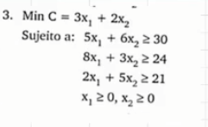
 |  |  |  | Função Objetivo
 |  |  |  | x1 | x2 | x3
 |  |  | Coeficientes | 3 | 2

 |  |  |  | Restrições
 |  |  |  | x1 | x2 | x3 | LEE | LDE
 |  |  | Linha 1 | 5 | 6 |  | 30 | 30
 |  |  | Linha 2 | 8 | 3 |  | 24 | 24
 |  |  | Linha 3 | 2 | 5 |  | 21.454545455 | 21
 |  |  | Linha 4

 |  |  |  | Resultados
 |  |  |  | X1 | x2 | x3
 |  |  | Valor de Variável | 1.6363636364 | 3.6363636364
 |  |  | z= | 12.181818182


 |  |  |  | Função Objetivo
 |  |  |  | x1 | x2 | x3
 |  |  | Coeficientes | 3 | 5 | 4

 |  |  |  | Restrições
 |  |  |  | x1 | x2 | x3 | LEE | LDE
 |  |  | Linha 1 | 2 | 3 | 2 | 19 | 19
 |  |  | Linha 2 | 5 | 4 | 1 | 24.777777778 | 24.78
 |  |  | Linha 3 | 3 | 3 | 5 | 20 | 20
 |  |  | Linha 4

 |  |  |  | Resultados
 |  |  |  | X1 | x2 | x3
 |  |  | Valor de Variável | 0 | 6.1111111111 | 0.33333333333
 |  |  | z= | 31.888888889


 |  |  |  | Função Objetivo
 |  |  |  | x1 | x2 | x3
 |  |  | Coeficientes | 5 | 2

 |  |  |  | Restrições
 |  |  |  | x1 | x2 | x3 | LEE | LDE
 |  |  | Linha 1 | 1 | 2 |  | 5 | 9
 |  |  | Linha 2 | 1 | 3 |  | 6 | 6
 |  |  | Linha 3 | 1 |  |  | 3 | 3
 |  |  | Linha 4

 |  |  |  | Resultados
 |  |  |  | X1 | x2 | x3
 |  |  | Valor de Variável | 3 | 1
 |  |  | z= | 17


 |  |  |  | Função Objetivo
 |  |  |  | x1 | x2 | x3
 |  |  | Coeficientes | 4 | 3

 |  |  |  | Restrições
 |  |  |  | x1 | x2 | x3 | LEE | LDE
 |  |  | Linha 1 | 3 | 2 |  | 15 | 15
 |  |  | Linha 2 | 2 | 1 |  | 7.5 | 8
 |  |  | Linha 3 | 1 |  |  | 0 | 6
 |  |  | Linha 4

 |  |  |  | Resultados
 |  |  |  | X1 | x2 | x3
 |  |  | Valor de Variável | 0 | 7.5
 |  |  | z= | 22.5


 |  |  |  | Função Objetivo
 |  |  |  | x1 | x2 | x3
 |  |  | Coeficientes | 5 | 5

 |  |  |  | Restrições
 |  |  |  | x1 | x2 | x3 | LEE | LDE
 |  |  | Linha 1 | 6 | 4 |  | 9 | 9
 |  |  | Linha 2 | 1 | 2 |  | 4.5 | 6
 |  |  | Linha 3 | 1 |  |  | 0 | 3
 |  |  | Linha 4

 |  |  |  | Resultados
 |  |  |  | X1 | x2 | x3
 |  |  | Valor de Variável | 0 | 2.25
 |  |  | z= | 11.25


 |  |  |  | Função Objetivo
 |  |  |  | x1 | x2 | x3
 |  |  | Coeficientes | 9 | 3

 |  |  |  | Restrições
 |  |  |  | x1 | x2 | x3 | LEE | LDE
 |  |  | Linha 1 | 2 | 1 |  | 14 | 14
 |  |  | Linha 2 | 2 | 3 |  | 22 | 22
 |  |  | Linha 3 | 1 |  |  | 5 | 5
 |  |  | Linha 4

 |  |  |  | Resultados
 |  |  |  | X1 | x2 | x3
 |  |  | Valor de Variável | 5 | 4 | 0
 |  |  | z= | 57

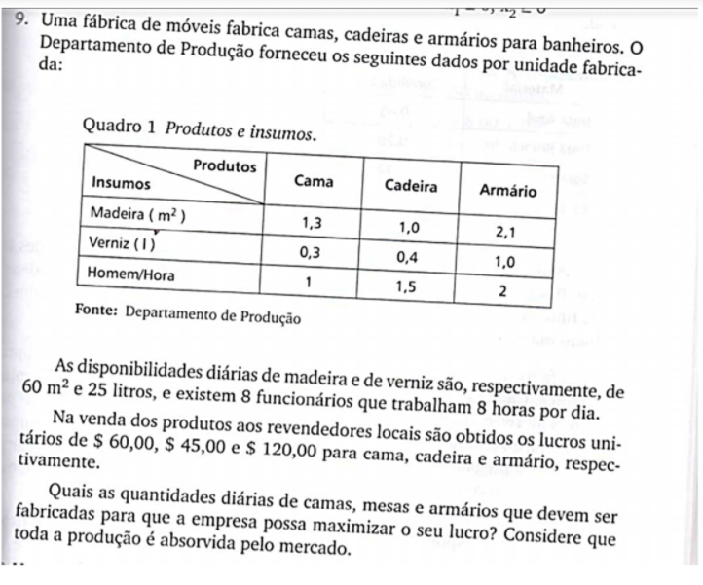
 | Função Objetivo
 | x1 | x2 | x3
Coeficientes | 60 | 45 | 120

 | Restrições
 | x1 | x2 | x3 | LEE | LDE
Linha 1 | 1.3 | 1 | 2.1 | 60 | 60
Linha 2 | 0.3 | 0.4 | 1 | 25 | 25
Linha 3 | 1 | 1.5 | 2 | 54.47761194 | 64
Linha 4

 | Resultados
 | X1 | x2 | x3
Valor de Variável | 11.194029851 | 0 | 21.641791045
z= | 3268.6567164

 |  |  |  |  |  | V. DICISÃO |  | CAMA | CADEIRA | ARMARIO | PREÇO VENDA
 |  |  |  |  |  | x | Madeira | 1.3 | 1 | 2.1 | 60
 |  |  |  |  |  | y | Verniz | 0.3 | 0.4 | 1 | 45
 |  |  |  |  |  | y | Homen/hora | 1 | 1.5 | 2 | 120

 |  |  |  |  |  |  |  |  |  |  |  | 0

Lista 02
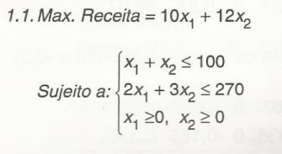
 |  |  |  |  |  |  |  |  | RESPOSTA
 |  |  |  | Função Objetivo
 |  |  |  | x1 | x2 | x3
 |  |  | Coeficientes | 10 | 12

 |  |  |  | Restrições
 |  |  |  | x1 | x2 | x3 | LEE | LDE
 |  |  | Linha 1 | 1 | 1 |  | 100 | 100
 |  |  | Linha 2 | 2 | 3 |  | 270 | 270
 |  |  | Linha 3
 |  |  | Linha 4

 |  |  |  | Resultados
 |  |  |  | X1 | x2 | x3
 |  |  | Valor de Variável | 30 | 70
 |  |  | z= | 1140

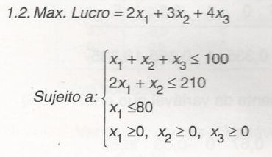
 |  |  |  |  |  |  |  |  | RESPOSTA
 |  |  |  | Função Objetivo
 |  |  |  | x1 | x2 | x3
 |  |  | Coeficientes | 2 | 3 | 4

 |  |  |  | Restrições
 |  |  |  | x1 | x2 | x3 | LEE | LDE
 |  |  | Linha 1 | 1 | 1 | 1 | 100 | 100
 |  |  | Linha 2 | 2 | 1 |  | 0 | 210
 |  |  | Linha 3 | 3 |  |  | 0 | 80
 |  |  | Linha 4

 |  |  |  | Resultados
 |  |  |  | X1 | x2 | x3
 |  |  | Valor de Variável | 0 | 0 | 100
 |  |  | z= | 400

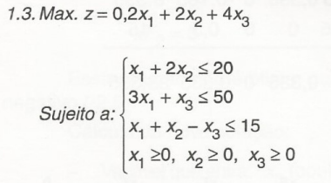
 |  |  |  |  |  |  |  |  | RESPOSTA
 |  |  |  | Função Objetivo
 |  |  |  | x1 | x2 | x3
 |  |  | Coeficientes | 0.2 | 2 | 4

 |  |  |  | Restrições
 |  |  |  | x1 | x2 | x3 | LEE | LDE
 |  |  | Linha 1 | 1 | 2 |  | 20 | 20
 |  |  | Linha 2 | 3 |  | 1 | 50 | 50
 |  |  | Linha 3 | 1 | 1 | 1 | -40 | 15
 |  |  | Linha 4

 |  |  |  | Resultados
 |  |  |  | X1 | x2 | x3
 |  |  | Valor de Variável | 0 | 10 | 50
 |  |  | z= | 220

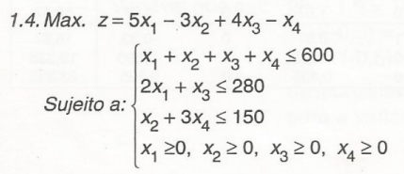
 |  |  |  |  |  |  |  |  | RESPOSTA
 |  |  |  | Função Objetivo
 |  |  |  | x1 | x2 | x3 | x3
 |  |  | Coeficientes | 5 | 3 | 4 | 1

 |  |  |  | Restrições
 |  |  |  | x1 | x2 | x3 | x4 | LEE | LDE
 |  |  | Linha 1 | 1 | 1 | 1 | 1 | 280 | 600
 |  |  | Linha 2 | 2 |  | 1 |  | 280 | 280
 |  |  | Linha 3 |  | 1 |  | 3 | 0 | 150
 |  |  | Linha 4

 |  |  |  | Resultados
 |  |  |  | X1 | x2 | x3 | x3
 |  |  | Valor de Variável | 0 | 0 | 280 | 0
 |  |  | z= | 1120

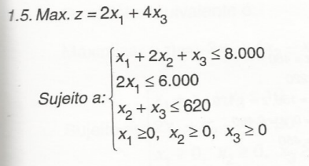
 |  |  |  |  |  |  |  |  | RESPOSTA
 |  |  |  | Função Objetivo
 |  |  |  | x1 | x2 | x3
 |  |  | Coeficientes | 2 |  | 4

 |  |  |  | Restrições
 |  |  |  | x1 | x2 | x3 | LEE | LDE
 |  |  | Linha 1 | 1 | 2 | 1 | 3620 | 8000
 |  |  | Linha 2 | 2 |  |  | 6000 | 6000
 |  |  | Linha 3 |  | 1 | 1 | 620 | 620
 |  |  | Linha 4

 |  |  |  | Resultados
 |  |  |  | X1 | x2 | x3
 |  |  | Valor de Variável | 3000 | 0 | 620
 |  |  | z= | 8480

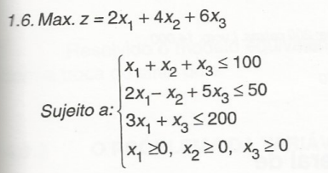
 |  |  |  |  |  |  |  |  | RESPOSTA
 |  |  |  | Função Objetivo
 |  |  |  | x1 | x2 | x3
 |  |  | Coeficientes | 2 | 4 | 6

 |  |  |  | Restrições
 |  |  |  | x1 | x2 | x3 | LEE | LDE
 |  |  | Linha 1 | 1 | 1 | 1 | 100 | 100
 |  |  | Linha 2 | 2 | 1 | 5 | 50 | 50
 |  |  | Linha 3 | 3 |  | 1 | 25 | 200
 |  |  | Linha 4

 |  |  |  | Resultados
 |  |  |  | X1 | x2 | x3
 |  |  | Valor de Variável | 0 | 75 | 25
 |  |  | z= | 450
 |  |  |  |  |  |  |  |  |  |  |  |  | V. DICISÃO |  | BRIM | SEDA | CETIM | PREÇO VENDA
 |  |  |  |  |  |  |  |  |  |  |  |  | x | MODELO M1 | 4M | 2M | 2M | 6000um
 |  |  |  |  |  | RESPOSTA |  |  |  |  |  |  | y | MODELO M2 | 2M | 4M | 6M | 10000um
 | Função Objetivo
 | x1 | x2 | x3
Coeficientes | 6000 | 10000 |  |  |  |  |  |  |  |  |  |  |  | Restriçoes
 |  |  |  |  |  |  |  |  |  |  |  |  |  | 4x + 2y <= 32
 | Restrições |  |  |  |  |  |  |  |  |  |  |  |  | 2x + 4y <= 22
 | x1 | x2 | x3 | LEE | LDE |  |  |  |  |  |  |  |  | 2x + 6y <= 30
Linha 1 | 4 | 2 |  | 32 | 32 |  |  |  |  |  |  |  |  | x >= 0
Linha 2 | 2 | 4 |  | 22 | 22 |  |  |  |  |  |  |  |  | y >= 0
Linha 3 | 2 | 6 |  | 26 | 30
Linha 4 |  |  |  |  |  |  |  |  |  |  |  |  |  | FÇ OBJETIVA
 |  |  |  |  |  |  |  |  |  |  |  |  |  | MAN C = 6000x + 10000y
 | Resultados
 | X1 | x2 | x3
Valor de Variável | 7 | 2 |  |  |  |  | V. DICISÃO |  | BRIM | SEDA | CETIM | PREÇO VENDA
z= | 62000 |  |  |  |  |  | x | MODELO M1 | 4M | 2M | 2M | 6000um
 |  |  |  |  |  |  | y | MODELO M2 | 2M | 4M | 6M | 10000um

 |  |  |  |  |  |  |  | Restriçoes |  |  | FÇ OBJETIVA
 |  |  |  |  |  |  |  | 4x + 2y <= 32 |  |  | MAN C = 6000x + 10000y
 |  |  |  |  |  |  |  | 2x + 4y <= 22
 |  |  |  |  |  |  |  | 2x + 6y <= 30
 |  |  |  |  |  |  |  | x >= 0
 |  |  |  |  |  |  |  | y >= 0

 |  |  |  |  |  | RESPOSTA
 | Função Objetivo
 | x1 | x2 | x3
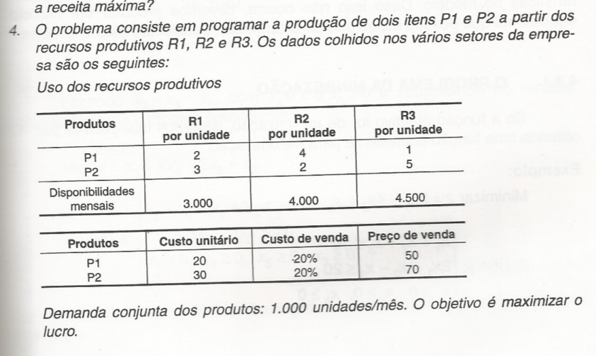
Coeficientes | 20 | 26

 | Restrições
 | x1 | x2 | x3 | LEE | LDE
Linha 1 | 2 | 3 |  | 2875 | 3000
Linha 2 | 4 | 2 |  | 2250 | 4000
Linha 3 | 1 | 5 |  | 4500 | 4500
Linha 4 | 1 | 1 |  | 1000 | 1000

 | Resultados
 | X1 | x2 | x3
Valor de Variável | 125 | 875
z= | 25250

CST UNIT | CST VENDA | CST TOTAL | PREÇO VEND | LUCRO
20 | 10 | 30 | 50 | 20
30 | 14 | 44 | 70 | 26

 |  |  |  |  |  |  | V. DICISÃO |  | R1 | R2 | R3 | PREÇO VENDA
 |  |  |  |  |  |  | x | ITENS P1 | 2 | 4 | 1 | 50
 |  |  |  |  |  |  | y | ITENS P2 | 3 | 2 | 5 | 70

